Додаток_3
 |  |  |  |  |  |  |  | Додаток №3 до Запиту
 | Форма цінової пропозиції

(Назва Учасника), надає свою пропозицію щодо участі у закупівлі наборів для добровільних пожежних команд (обладнання)
Відомості про підприємство |  |  |  |  |  | Повне найменування учасника – суб’єкта господарювання
 |  |  |  |  |  | Ідентифікаційний код за ЄДРПОУ або реєстраційний номер облікової картки платника податків
 |  |  |  |  |  | Реквізити (адреса - юридична та фактична, телефон, факс, телефон для контактів, e-mail, розрахунковий рахунок)
Відомості про особу (осіб), які уповноважені представляти інтереси Учасника |  |  |  |  |  | (Прізвище, ім’я, по батькові, посада, контактний телефон).

№ п/п | Технічні характеристики та опис |  |  |  |  |  |  | Од. виміру | Кількість | Ціна, за одиницю, (з урахуванням всіх податків і зборів) * | Вартість, грн., (з урахуванням всіх податків і зборів) *

 | Запит** |  |  |  | Пропозиція
 | Назва | Приклад візуалізації та брендування | Характеристики | Вимоги щодо якості (документи якості, які необхідно подати) | Назва (вказати модель (торгову марку) | Візуалізація | Характеристики (вказати виробника, параметри та характеристики продукції)
1 | Пожежна мотопомпа | 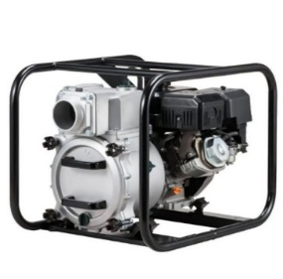 | Пожежна мотопомпа: Корпус помпи має бути виготовлений із міцного алюмінієвого сплаву, що робитиме помпу стійкою до тривалого використання та підвищених навантажень. Подвійне робоче колесо. Забезпечує високі напірно-витратні характеристики порівняно з насосами, в яких використовується інший тип робочого колеса. Двигун з верхнім розташуванням клапанів, з підвищеним моторесурсом. Параметри роботи: Висота напору не менше 55-65 м; Глибина всмоктування від (м) 7; Діаметр патрубка 50-52 мм; Діаметр патрубка/з'єднання 50-52 мм; Діаметр частинок, що перекачуються не більше (мм) 5; Продуктивність не менше 800 л/хв; Тривалість автономної роботи не менше 2.2 год. Характеристики двигуна: Витрата палива - 1.6 - 2 л/год; Об'єм двигуна не менше - 196 см.куб. ; Об'єм масляного картера - 0.6-1 л; Потужність, не менше к.с. - 5.3 к.с. ; Тип двигуна - 4-тактний; Тип палива - бензин; Тип запуску - ручний стартер. Вимоги до брендування: Наліпка прямокутна, яка розміщена на обладнанні Розмір: 100х50 мм; Матеріал: біла самоклеюча плівка на вініловій основі (тип Oracal або еквівалент з аналогічними характеристиками адгезії). Нанесення: логотип ТЧХУ та напис під ним: "За підтримки Українського Червоного Хреста" Фарбовість: 2+0; Тип друку: УФ-друк або екосольвентний друк високої якості. Наклейка має бути нанесена на кожну одиницю обладнання. | 1.1. Технічний паспорт на кінцевий товар та/або Паспорт якості товару; |  |  |  | шт. | 1 |  | 0.00
2 | Електростанція пересувна трифазна потужністю до 10 КВт | 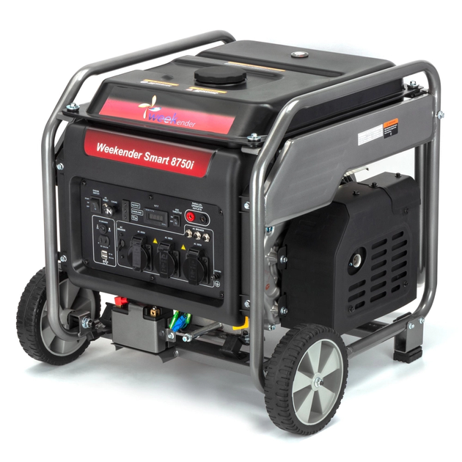 | Електростанція пересувна трифазна Технічні характеристики Номінальна потужність - 7-9 кВт; Максимальна потужність двигуна - 10 кВт; Вид палива - Бензин; Кількість фаз - Трифазний; Система пуску - Електричний пуск / ручний стартер; Об’єм паливного бака не менше - 25 л; Час автономної роботи - до 14 годин; Рівень шуму - не більше 74 дБ; Розміри (Д×Ш×В) 725 (+-10) × 595 (+-10) × 580 (+-10) мм Вага до 80 кг; Вимоги до брендування: Наліпка прямокутна, яка розміщена на обладнанні Розмір: 100х50 мм; Матеріал: біла самоклеюча плівка на вініловій основі (тип Oracal або еквівалент з аналогічними характеристиками адгезії). Нанесення: логотип ТЧХУ та напис під ним: "За підтримки Українського Червоного Хреста" Фарбовість: 2+0; Тип друку: УФ-друк або екосольвентний друк високої якості. Наклейка має бути нанесена на кожну одиницю обладнання. | 2.1. Технічний паспорт на кінцевий товар та/або Паспорт якості товару; |  |  |  | шт. | 1 |  | 0.00
3 | Ножиці для різки електродів | 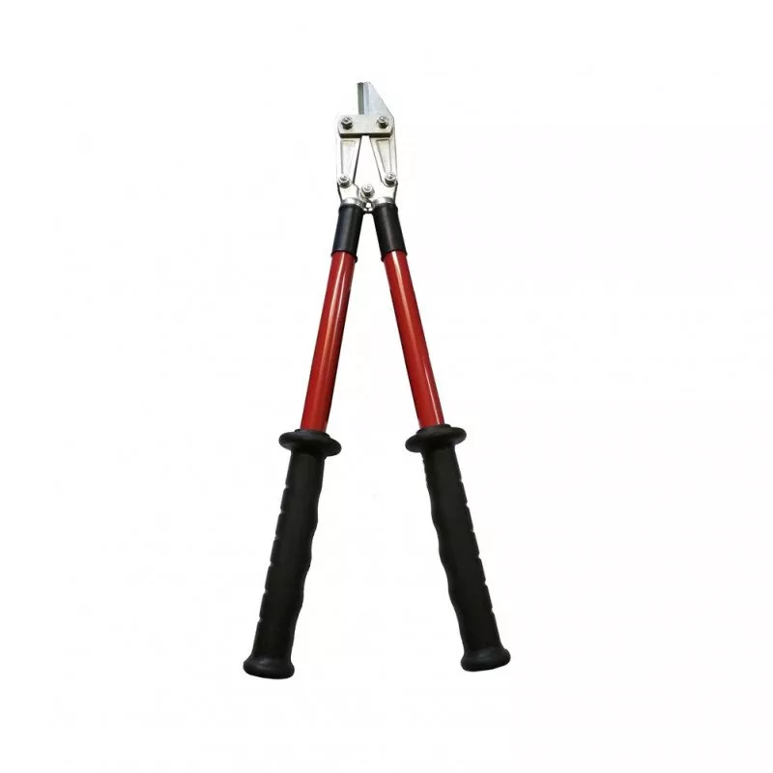 | Ножиці діелектричні призначені для різання кабелів і провідників в електроустановках напругою до 1000 В змінного струму та до 1500 В постійного струму. Область застосування: Допускається використання ножиць для різання проводів, провідна частина яких виготовлена з кольорових металів (мідь, алюміній), а також таких, що мають емалеву, паперову або полімерну ізоляцію, включаючи багатошарову. Технічні характеристики: Максимальний діаметр перерізаного проводу (мідь, алюміній): до 10 мм; Максимальний діаметр перерізаного сталевого дроту (сталь 3): до 6 мм; Не призначені для різання броньованих кабелів або сталевих тросів; Робоча напруга: до 1000 В змінного / до 1500 В постійного струму; Робоча температура навколишнього середовища: від –25°C до +50°C. Матеріали: Робоча частина: легована інструментальна сталь з антикорозійним оцинкуванням; Рукоятки: армований склопластик з багатошаровою діелектричною ізоляцією, що забезпечує підвищену електробезпеку та механічну міцність. Конструктивні вимоги: Рукоятки повинні забезпечувати зручний хват та надійну ізоляцію; Конструкція повинна виключати пробої та пошкодження ізоляційного покриття під час експлуатації; Усі металеві частини мають бути оцинковані або покриті антикорозійним шаром. | 3.1. Технічний паспорт на кінцевий товар / Паспорт якості товару; 3.2. Копія сертифікату щодо проходження електричного випробування на діелектричну міцність згідно з вимогами ДСТУ EN 60900:2018 або еквівалентного міжнародного стандарту; |  |  |  | шт. | 1 |  | 0.00
4 | Освітлювальна установка | 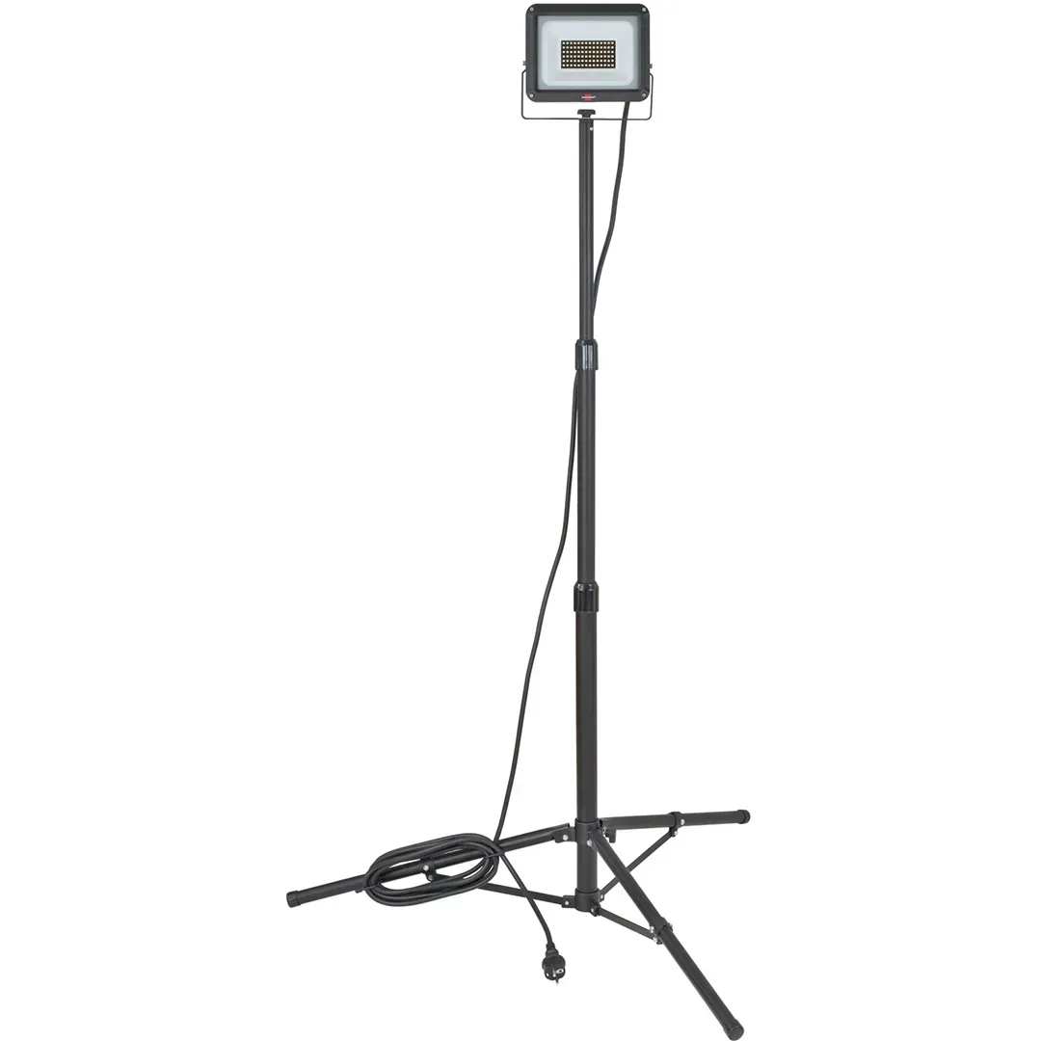 | Переносний світлодіодний світильник з магнітним кріпленням, регульованою ручкою та можливістю роботи від вбудованого акумулятора або мережі змінного/постійного струму. Світильник призначений для освітлення робочих зон під час проведення аварійно-рятувальних, ремонтних та технічних робіт у різних умовах. Технічні характеристики Світловий потік, люмен — 1000 / 500 Час безперервної роботи, год — 4 / 8 Час зарядки, год — до 3,5 Висота падіння (ударостійкість) — до 2 м Ступінь захисту корпусу — IPX7 (пилеводо- і водонепроникність) Колір світла — Білий Тип світла — Суцільний прожектор Функція перемикача — Однопозиційна кнопка Джерело світла — Світлодіод (LED) Джерело живлення — Вбудований літій-іонний акумулятор Резервне живлення — AC / DC Матеріал корпусу — Алюміній 6061-T6 Довжина шнура живлення — не менше 2,4 м Габаритні розміри (Д×Ш×В) — 305 (+-5) × 89 (+-5) × 155 (+-5) мм Вага — 1,5 - 2 кг Конструктивні особливості Світильник має регульовану ручку, що дозволяє налаштовувати кут освітлення. Оснащений магнітною основою, яка забезпечує надійне кріплення до металевих поверхонь. Корпус виготовлений із ударостійкого алюмінієвого сплаву. Забезпечує захист від вологи, пилу та механічних пошкоджень. | 4.1. Технічний паспорт на кінцевий товар та/або Паспорт якості товару; |  |  |  | шт. | 1 |  | 0.00

5 | Комплект електроінструменту (перфератор) | 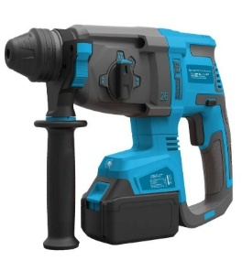 | Надійний, компактний та продуктивний акумуляторний перфоратор для проведення монтажних, ремонтних і будівельно-технічних робіт. Технічні характеристики Тип інструменту - перфоратор акумуляторний безщітковий; Тип патрона - SDS-Plus; Кількість режимів роботи - 2 (свердління / свердління ударом); Максимальний діаметр свердління в бетоні - до 16 мм; Максимальна енергія удару - 1,4 - 1,6 Дж; Частота ударів - до 4980 уд/хв; Частота обертання - до 1060 об/хв; Напруга акумулятора не менше - 18 В; Ємність акумулятора не менше - 2 А·год; Живлення - акумулятор; Знімний патрон - відсутній; Вага - 1,8 - 2,5 кг; Підсвічування робочої зони (світлодіодне); Захист від пилу (сітчасті фільтри); Комплектація: Перфоратор акумуляторний 2 акумулятори 18 В / 2 А·год; Зарядний пристрій; Чемодан (кейс) для транспортування та зберігання; Вимоги до брендування: Наліпка прямокутна, яка розміщена на обладнанні Розмір: 80х40 мм. Матеріал: біла самоклеюча плівка на вініловій основі (тип Oracal або еквівалент з аналогічними характеристиками адгезії). Нанесення: логотип ТЧХУ та напис під ним: "За підтримки Українського Червоного Хреста" Фарбовість: 2+0; Тип друку: УФ-друк або екосольвентний друк високої якості. Наклейка має бути нанесена на кожну одиницю обладнання. | 5.1. Технічний паспорт на кінцевий товар та/або Паспорт якості товару; |  |  |  | комплект | 1 |  | 0.00

6 | Бензоріз | 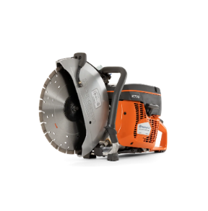 | Бензоріз Бензоріз призначений для різання бетону, асфальту, каменю та інших твердих матеріалів під час аварійно-рятувальних, ремонтних і будівельних робіт. Технічні характеристики: Тип інструмента Бензоріз Потужність двигуна: не менше 3,0–3,5 кВт; Робочий об’єм двигуна: від 70 до 80 см³; Потужність у кінських силах: від 4,5 до 5,0 к.с.; Частота обертання двигуна: не менше 9000 об./хв; Тип запуску: ручний стартер; Об’єм паливного бака: не менше 1 л; Діаметр відрізного диска: 350–400 мм; Глибина різу: не менше 300 мм; Тип палива: бензин; Наявність системи подачі води: обов’язково; Вага інструмента: не більше 20 кг; Ступінь захисту корпусу: не нижче IP54; Умови експлуатації: температура від -10°C до +40°C; Комплектація: Бензоріз — 1 шт.; Відрізний диск (для бетону/асфальту) — 1 шт.; Система подачі води; Захисний кожух; Набір інструментів для обслуговування (T-подібний ключ, викрутка тощо); Кейс для транспортування. Вимоги до брендування: Наліпка прямокутна, яка розміщена на обладнанні Розмір: 80х40 мм Матеріал: біла самоклеюча плівка на вініловій основі (тип Oracal або еквівалент з аналогічними характеристиками адгезії). Нанесення: логотип ТЧХУ та напис під ним: "За підтримки Українського Червоного Хреста" Фарбовість: 2+0; Тип друку: УФ-друк або екосольвентний друк високої якості. Наклейка має бути нанесена на кожну одиницю обладнання. | 6.1. Технічний паспорт на кінцевий товар та/або Паспорт якості товару; |  |  |  | шт. | 2 |  | 0.00

7 | Бензопила |  | Бензопила призначена для розпилювання деревини, виконання аварійно-рятувальних, будівельних та господарських робіт. Технічні характеристики: Тип інструмента: Бензопила (ланцюгова); Клас: напівпрофесійна; Потужність двигуна: від 2,5 до 3,0 кВт; Потужність у кінських силах: від 3,5 до 4,5 к.с.; Тип живлення: бензин; Об’єм паливного бака: не менше 0,5 л; Об’єм бака для змазки ланцюга: не менше 0,25 л; Довжина шини: від 400 до 450 мм; Крок ланцюга: 0,325"; Розташування двигуна: бокове; Вага (без палива): не більше 8 кг; Тип запуску: ручний стартер; Рівень шуму: не більше 115 дБ; Умови експлуатації: температура від -10°C до +40°C; 3. Комплектація: Бензопила — 1 шт.; Шина довжиною 40–45 см — 1 шт.; Ланцюг — 1 шт.; Захисний пластиковий чохол для шини — 1 шт.; Металевий упор із кріпленням — 1 шт.; Мірна ємність для приготування паливної суміші (не менше 0,6 л) — 1 шт.; Набір інструментів (ключі, викрутка, напилок) — 1 комплект; Вимоги до брендування: Наліпка прямокутна, яка розміщена на обладнанні Розмір:80х40 мм . Матеріал: біла самоклеюча плівка на вініловій основі (тип Oracal або еквівалент з аналогічними характеристиками адгезії). Нанесення: логотип ТЧХУ та напис під ним: "За підтримки Українського Червоного Хреста" Фарбовість: 2+0; Тип друку: УФ-друк або екосольвентний друк високої якості. Наклейка має бути нанесена на кожну одиницю обладнання. | 7.1. Технічний паспорт на кінцевий товар та/або Паспорт якості товару; |  |  |  | шт. | 1 |  | 0.00

8 | Рукав пожежний |  | Рукав пожежний: Складається: з'єднувальна головка (повинні відповідати ДСТУ 3950-2000) та рукавний чохол. Тип рукава: пожежний напірний Клас 1; Внутрішній діаметр: 51,0 ± 1,0 мм; Матеріал: ткано-в’язані каркаси із синтетичних ниток мають відповідати ДСТУ 2534 (ГОСТ 30135) з непроникним (гідроізоляційним) гумовим чи пластмасовим внутрішнім покриттям. Рукав пожежний повинен відповідати: ДСТУ 9069:2021 "Рукави пожежні плоскоскоскладані для пожежно-рятувальних автомобілів", та інших нормативних актів, що регулюють питання пожежної безпеки. Особливості: пожежні напірні рукава повинні бути надійними (мати високу міцність, бути стійкими до стирання, дії сонячних променів, гнильних процесів, агресивних середовищ, низьких і високих температур) і зручними в роботі – легкими, еластичними, мати малі габарити скаток, також мати малий гідравлічний опір. | 8.1. Копія сертифікату про експертизу зразка, завірена належним чином, на відповідність: - на з'єднувальну головку відповідно до ДСТУ 3950-2000; - на ткано-в'язані каркаси із синтетичних ниток відповідно до ДСТУ 2534 (ГОСТ 30135); - на рукав пожежний відповідно до ДСТУ 9069:2021 "Рукави пожежні плоскоскоскладані для пожежно-рятувальних автомобілів". 8.2. Паспорт якості товару з зазначенням відповідного ДСТУ. |  |  |  | шт. | 2 |  | 0.00
9 | Ліхтар пожежний | 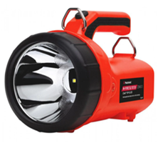 | Пожежний ліхтар: Призначений для пожежників та представників рятувальних служб, має підходити для виконання будь-яких завдань, пов’язаних з високою температурою, тиском й іншими негативними чинниками. Корпус: Матеріал корпусу – удароміцний термопластик. Батарейний відсік - герметичний. Ручка ліхтаря з спеціальної гуми, яка також стійка до високих температур. Функціонал: Максимальна потужність від 80.000 кандел, від 150 люменів, від 3 годин безперервної роботи; сигнальний режим від 80.000 кандел, від 150 люменів, від 6 годин роботи від батареї; Тумблер включення/виключення, розташований під ручкою ліхтаря. Елемент живлення: Свинцево-кислотна батарея. Кількість перезарядки акумулятору (6 Вольт, 4 Ампер/годин) не менше 500 разів. Вимоги до брендування: Наліпка прямокутна, яка розміщена на обладнанні Розмір:80х40 мм . Матеріал: біла самоклеюча плівка на вініловій основі (тип Oracal або еквівалент з аналогічними характеристиками адгезії). Нанесення: логотип ТЧХУ та напис під ним: "За підтримки Українського Червоного Хреста" Фарбовість: 2+0; Тип друку: УФ-друк або екосольвентний друк високої якості. Наклейка має бути нанесена на кожну одиницю обладнання. | 9.1. Технічний паспорт на кінцевий товар та/або Паспорт якості товару; |  |  |  | шт. | 3 |  | 0.00
10 | Ствол пожежний | 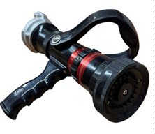 | Ствол пожежний ручний розпилювач (з перекривним пристроєм) має відповідати ДСТУ EN 15182-1:2017 Стволи ручні пожежні (EN 15182-1:2007 + А1:2009, IDT). Ствол повинен бути призначений для: формування суцільного струменя води, формування розпорошеного струменя води або водного розчину піноутворювача, створення захисної водяної завіси, перекриття подачі вогнегасної речовини. Технічні характеристики: Тип — ствол пожежний ручний розпилювач. Умовний прохід (DN) — 50 мм. Робочий тиск — 0,4–0,6 МПа. Максимальний тиск — не менше 0,8 МПа. Витрата води при тиску 0,4 МПа (суцільний струмінь) — не менше значення, визначеного виробником. Витрата води при тиску 0,4 МПа (розпорошений струмінь) — не менше значення, визначеного виробником. Дальність суцільного струменя — не менше 30 м. Дальність розпорошеного струменя (кут факела 30–40°) — від 7 м до 15 м. Кут розпилення — від 0° до 120°. Регулювання струменя — безступінчасте. Перекривний пристрій — обов’язкова наявність. Матеріал корпусу — алюмінієвий сплав або еквівалентний корозійностійкий матеріал. Маса — не більше 1,9 кг. Сумісність — пожежні рукави DN50 зі стандартними з’єднувальними головками. | 10.1. Копія сертифікату про експертизу зразка, завірена належним чином, на відповідність до ДСТУ EN 15182-1:2017 Стволи ручні пожежні. Частина 1. Загальні вимоги (EN 15182-1:2007 + А1:2009, IDT). 10.2. Паспорт якості товару з зазначенням відповідного ДСТУ. |  |  |  | шт. | 1 |  | 0.00
11 | Пристрій пожежогасіння ранцевий імпульсного типу | 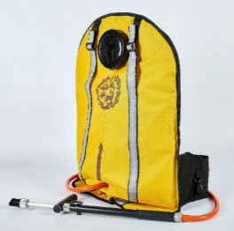 | Ранцевий (рюкзачний) лісовий з металевим гідравлічним спусковим пістолетом Призначення: оперативне гасіння лісових пожеж, пожеж у важкодоступних місцях, локальні гасіння в екосистемах. Основні технічні характеристики: Ємність: не більше 27 літрів; Дальність розпилення (струмінь): не менше 3,5 м (розпил) / 8,5 м (струмінь); Продуктивність подачі: не менше 2,25–2,5 л/хв; Ширина захвату (на відстані 2 м): не більше 1,2 м; Кут розпилення: не менше 30°; Сила тиску на рукоятку штока гідравлічного пульта (робоча): 17,7 – 22,6 Н (1,8–2,3 кгс); Матеріал корпуса спускового пістолета: алюмінієвий сплав з анодованим (антикорозійним) покриттям внутрішньої та зовнішньої поверхні; Ущільнювач штанги: не вимагає додаткового змащування в процесі експлуатації; Конструктивні особливості: широке горло для швидкого наповнення; підставка/опора для наповнення; система рівномірного розподілу навантаження на спину; Розміри (габарити): 550 × 390 × 180 мм (максимум). Вага (порожній або готовий до роботи): не більше 2,7 кг. Ергономіка: наплічні ремені та підшиття, що рівномірно розподіляють навантаження; зручний доступ до крана/пістолета. | 11.1. Технічний паспорт на кінцевий товар / Паспорт якості товару; 11.2. Копія сертифікату відповідності технічними умовами; |  |  |  | шт. | 2 |  | 0.00
12 | Комплект радіостанцій |  | Комплект радіостанцій (3 шт.) : Двухдіапазонна портативна радіостанція. Комплект з гарнітурою. УКВ частоти радіостанції УКВ (від 136-174 МГц) і УВЧ (від 400-520 МГц) - розширений діапазон. Потужність - до 5 Ватт. Рація має мати вбудований FM радіоприймач (частоти від 65 - 108 Мгц). Характеристики рації : Тип - портативна радіостанція; Стандарт і частоти VHF (136-174 МГц) і UHF (400-520 МГц) ; Потужність передавача, до Вт - 5; Кількість каналів до 128; Функції: VOX (активація голосом); PTT (Push to talk); сканування частот; програмування (комп'ютер / рація) ; захист від прослуховування. Оснащення: дисплей; протиударність; вологозахист;підключення гарнітури; регулювання гучності; блокування клавіатури. Живлення і автономність: Елемент живлення - акумулятор; Ємність акумулятора, не менше мАг 1800. Розміри, не менше мм - 110x58x32. У комплект радіостанції входить: - рація х3 - Антена х3 - ремінь для перенесення х3 - Кліпса х3 - зарядний пристрій ""стакан"" х3 - акумулятор 1500 мАг х3 - Інструкція х3 | 12.1. Технічний паспорт на кінцевий товар та/або Паспорт якості товару; |  |  |  | комплект | 1 |  | 0.00
13 | Лом пожежний | 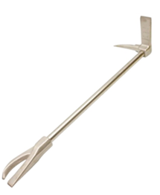 | Лом пожежний (типу Hooligan Tool) призначений для проведення аварійно-рятувальних робіт, примусового відкривання дверей та конструкцій, демонтажу перешкод, розкриття приміщень, ліквідації наслідків надзвичайних ситуацій та проведення рятувальних операцій. Технічні характеристики: Тип інструмента: лом пожежний типу Hooligan Tool з ріжучим елементом Cutting Claw; Загальна довжина: 900 ± 50 мм (36″); Матеріал: загартована інструментальна або легована сталь високої міцності; Конструкція: суцільнокована або еквівалентної міцності; Твердість робочих частин: не менше 40–50 HRC або еквівалент; Маса інструмента: не більше 7 кг; Покриття: антикорозійне або порошкове; Рукоятка: з антиковзким покриттям або рифленням; Стійкість до механічних ударних навантажень — обов’язково; Робочий температурний діапазон: від −30°C до +50°C. | 13.1. Технічний паспорт на кінцевий товар та/або Паспорт якості товару; |  |  |  | шт. | 1 |  | 0.00
14 | Кувалда важка (пожежна / аварійно-рятувальна) |  | Кувалда призначена для виконання аварійно-рятувальних, пожежно-тактичних, демонтажних та інших робіт, пов’язаних із руйнуванням конструкцій, вибиванням перешкод, розкриттям приміщень та ліквідацією наслідків надзвичайних ситуацій. Технічні характеристики: Тип інструмента: кувалда важка; Маса бойка: 4500 г ± 10%; Матеріал бойка: вуглецева конструкційна сталь типу CS45 або еквівалент; Твердість робочих поверхонь: 50–58 HRC; Конструкція бойка: кована або штампована з термічною обробкою; Стійкість до ударних навантажень — обов’язково; Стійкість до деформації та сколювання — обов’язково. | 14.1. Технічний паспорт на кінцевий товар та/або Паспорт якості товару; |  |  |  | шт. | 1 |  | 0.00
Всього вартість 1 набору, грн* |  |  |  |  |  |  |  |  |  | 0.00
Всього вартість 20 наборів, грн* |  |  |  |  |  |  |  |  |  | 0.00
* Товариство Червоного Хреста України є громадською неприбутковою організацією і просить надати максимальні знижки на товар, вказаний у ціновій пропозиції.
** Закупівля відбувається одним лотом
Примітка: вартість одиниці продукції та загальну вартість пропозиції потрібно заповнювати у гривнях, зазначаючи цифрове значення, яке має не більше двох знаків після коми.
Увага! |  | Додаткові вимоги: 1. Вартість доставки, розвантаження та завантаження товару, пакування, маркування та брендування мають бути включеними у вартість набору. 2. Постачальник повинен вказати торгові марки продукції, надати фото запропанованих товарів та сертифікати якості на них. 3. Кожна партія товару повинна супроводжуватись документами, визначеними у вимогах до якості. Під час поставки також мають бути надані інструкції з експлуатації та гарантійні талони для кожної позиції товару. 4. Переможець тендеру зобов'язаний поставити продукцію у відповідності до поданої ним тендерної пропозиції без внесення додаткових змін. У разі виникнення будь-яких змін щодо складу набору (зміни ТМ та інше), обов'язково повідомити про це ініціатора закупівлі. 5. У разі виявлення неякісного товару або такого, що не відповідає умовам договору, учасник-переможець зобов’язаний замінити неякісний товар протягом 5 робочих днів з моменту виявлення неякісного товару на якісний без будь-якої додаткової оплати з боку замовника. Вимоги до умов поставки, транспортування, пакування та брендування наборів: 1. Товар має бути упакований таким чином, щоб забезпечити повне збереження його цілісності, комплектності та функціональних властивостей під час транспортування, перевантаження та розвантажування до місця поставки. 2. Кожна одиниця обладнання, що входить до складу набору, упаковується індивідуально у заводську або транспортну тару виробника, яка відповідає характеру, габаритам і вазі товару та забезпечує надійний захист від механічних пошкоджень, впливу вологи, пилу та інших негативних зовнішніх факторів. 3. Сформований набір постачається на окремій палеті, на якій розміщуються всі індивідуально упаковані складові набору (зокрема: пожежна мотопомпа, електростанція, освітлювальна установка, бензоріз, бензопила тощо). Палета має бути застрейчована або іншим чином зафіксована, що унеможливлює зміщення або втрату складових під час транспортування. 4. Кожна палета повинна містити супровідний пакувал

Умови оплати: _________________ (прописати)
Термін доставки товару з моменту укладення договору: ______________ (календарних днів, прописати)
Ми погоджуємось, що всі витрати, пов’язані з доставкою товару, завантажувально-розвантажувальними роботами здійснюються за рахунок Постачальника відповідно до розподілу, вказаного у Додатку №4.
Ми погоджуємося та ознайомлені з умовами типового Договору ТЧХУ (Додаток №5 до Запиту).
Ми погоджуємося з умовами, що Замовник має право розділити дану закупівлю між декількома постачальниками за умови наявності більш вигідних умов на різні позиції.
Ми погоджуємося з умовами, що Ви можете відхилити нашу чи всі надані пропозиції, та розуміємо, що Ви не обмежені у прийнятті будь-якої іншої пропозиції з більш вигідними для Вас умовами.
Ми погоджуємось зафіксувати цінову пропозицію протягом 90 календарних днів з моменту подачі
Подаючи свою пропозицію ми підтверджуємо повну комплектацію та відповідність умовам зазначеним в Запиті.
Учасники повинні надсилати цінові пропозиції з підписом і печаткою (за наявності)

 | Керівник організації/ФОП:____________________________ ( ____________________)
 | МП підпис ПІБ

